A lire avant de commencer
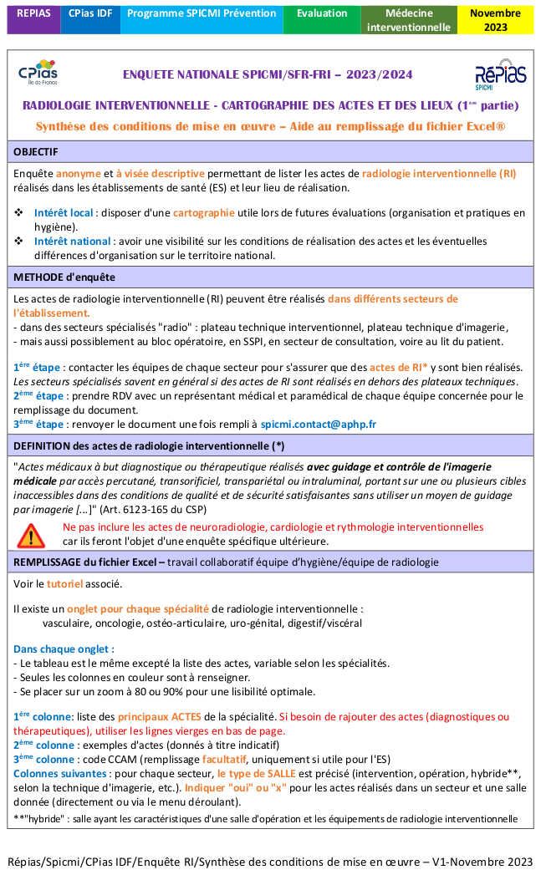
Enquête SPICMI/SFR-FRI - 2023/2024 | <-- version imprimable si besoin
RADIOLOGIE INTERVENTIONNELLE - Module CARTOGRAPHIE DES LIEUX | En cas de question, écrivez à spicmi.contact@aphp.fr

OBJECTIF : enquête anomyme et à visée descriptive permettant de lister les actes de radiologie interventionnelle (RI) réalisés dans les établissement de santé (ES) et leur lieu de réalisation. Intérêt local : disposer d'une cartographie utile lors de futures évaluations (organisation et pratiques en hygiène). Intérêt national : avoir une visibilité sur les conditions de réalisation des actes et les éventuelles différences d'organisation sur le territoire national.

METHODE d'enquête Les actes de radiologie interventionnelle (RI) peuvent être réalisés dans différents secteurs de l'établissement. - dans des secteurs spécialisés "radio" : plateau technique interventionnel, plateau technique d'imagerie - mais aussi possiblement au bloc opératoire, en SSPI, en secteur de consultation, voire au lit du patient. 1ère étape : contacter les équipes de chaque secteur pour s'assurer que des actes de RI* y sont bien réalisés. Les secteurs spécialisés savent en général si des actes de RI sont réalisés en dehors des plateaux techniques. 2ème étape : prendre RDV avec les responsables médicaux et paramédicaux de chaque équipe concernée pour le remplissage du document 3ème étape : renvoyer le document une fois rempli à spicmi.contact@aphp.fr
*DEFINITION des actes de RI : "actes médicaux à but diagnostique ou thérapeutique réalisés avec guidage et contrôle de l'imagerie médicale par accès percutané, transorificiel, transpariétal ou intraluminal, portant sur une ou plusieurs cibles inaccessibles dans des conditions de qualité et de sécurité satisfaisantes sans utiliser un moyen de guidage par imagerie [...]" (Art. 6123-165 du CSP) Remarque : ne pas inclure les actes de neuroradiologie, cardiologie et rythmologie interventionnelles car ils feront l'objet d'une enquête spécifique ultérieure.

REMPLISSAGE du document : quelques précisions (cf. tutoriel) Il existe un onglet pour chaque spécialité de radiologie interventionnelle : vasculaire, oncologie, ostéo-articulaire, uro-génital, digestif/viscéral Dans chaque onglet : - Le tableau est le même excepté la liste des actes, variable selon les spécialités de RI. - Seules les colonnes en couleur sont à renseigner. - Se placer sur un zoom à 80% ou 90% pour une lisibilité optimale. 1ère colonne: liste des principaux ACTES de la spécialité. Si besoin de rajouter des actes (diagnostiques ou thérapeutiques), utiliser les lignes vierges en bas de page 2ème colonne : exemples d'actes (donnés à titre indicatif) 3ème colonne : code CCAM (remplissage facultatif, uniquement si utile pour l'ES) Colonnes suivantes : pour chaque secteur, le type de SALLE est précisé (intervention, opération, hybride**, selon le type d'imagerie, etc...). Indiquer "oui" ou "x" pour les actes réalisés dans un secteur et une salle donnée (menu déroulant). **"hybride" : salle ayant les caractéristiques d'une salle d'opération et les équipements de radiologie interventionnelle | Version 1 : 07/11/2023

